상품제안서
넥밴드 온열기 | 상품코드: S20439

 |  |  |  |  |  |  | 02-713-8555 | www.synergygift.co.kr
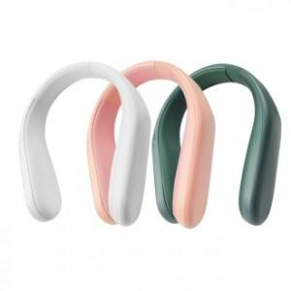

【상세/제작정보】

【인쇄/포장옵션】 | 실크, 레이저, UV컬러스티커 / 포장지포장

【공급단가】 | 수량 | 50~ | 100~ | 500~ | 1,000~ | 2,000~
*VAT별도 | 화이트 | 12,150원 | 11,700원 | 11,250원 | 10,800원 | 10,530원
 | 핑크 | 12,150원 | 11,700원 | 11,250원 | 10,800원 | 10,530원
 | 그린 | 12,150원 | 11,700원 | 11,250원 | 10,800원 | 10,530원

【상품 URL】 | https://www.synergygift.co.kr:443/src/goods_detail.php?gdno=20439

